24 離婚率（人口千人当たり）
 | 24 離婚率（人口千人当たり）

 | 時点 2024(R6)年（毎年） |  |  |  |  |  |  | 平 均 値 |  |  |  | 1.49
 | 単位 －，組 |  |  |  |  |  |  | 標準偏差 |  |  |  | 0.30
 | 市町村名 | 指標 | 順位 |  | #REF! | 離婚数 | 市町村名 | 指標 | 順位 |  | #REF! | 離婚数

 | 千葉県 | 1.50 |  | － |  | 9,110 | 八街市 | 2.01 |  | 2 |  | 126
 | 千葉市 | 1.44 |  | 30 |  | 1,364 | 印西市 | 1.35 |  | 41 |  | 146
 | 銚子市 | 1.40 |  | 34 |  | 72 | 白井市 | 1.31 |  | 43 |  | 79
 | 市川市 | 1.53 |  | 20 |  | 724 | 富里市 | 1.86 |  | 7 |  | 85
 | 船橋市 | 1.38 |  | 40 |  | 866 | 南房総市 | 0.84 |  | 53 |  | 28
 | 館山市 | 1.40 |  | 34 |  | 60 | 匝瑳市 | 1.42 |  | 32 |  | 46
 | 木更津市 | 2.01 |  | 2 |  | 268 | 香取市 | 1.40 |  | 34 |  | 95
 | 松戸市 | 1.51 |  | 23 |  | 718 | 山武市 | 1.77 |  | 10 |  | 81
 | 野田市 | 1.70 |  | 13 |  | 251 | いすみ市 | 1.44 |  | 30 |  | 49
 | 茂原市 | 1.64 |  | 14 |  | 138 | 大網白里市 | 1.60 |  | 17 |  | 75
 | 成田市 | 1.50 |  | 24 |  | 185 | 酒々井町 | 1.41 |  | 33 |  | 27
 | 佐倉市 | 1.32 |  | 42 |  | 216 | 栄町 | 1.62 |  | 16 |  | 31
 | 東金市 | 1.75 |  | 11 |  | 95 | 神崎町 | 1.10 |  | 51 |  | 6
 | 旭 市 | 1.22 |  | 48 |  | 73 | 多古町 | 1.96 |  | 4 |  | 25
 | 習志野市 | 1.19 |  | 49 |  | 202 | 東庄町 | 1.23 |  | 47 |  | 15
 | 柏市 | 1.53 |  | 20 |  | 648 | 九十九里町 | 1.47 |  | 28 |  | 20
 | 勝浦市 | 1.13 |  | 50 |  | 17 | 芝山町 | 1.91 |  | 5 |  | 12
 | 市原市 | 1.75 |  | 11 |  | 454 | 横芝光町 | 1.45 |  | 29 |  | 31
 | 流山市 | 1.39 |  | 37 |  | 289 | 一宮町 | 1.24 |  | 46 |  | 15
 | 八千代市 | 1.50 |  | 24 |  | 298 | 睦沢町 | 1.39 |  | 37 |  | 9
 | 我孫子市 | 1.25 |  | 45 |  | 159 | 長生村 | 1.60 |  | 17 |  | 21
 | 鴨川市 | 1.29 |  | 44 |  | 38 | 白子町 | 1.48 |  | 27 |  | 15
 | 鎌ケ谷市 | 1.60 |  | 17 |  | 172 | 長柄町 | 1.64 |  | 14 |  | 10
 | 君津市 | 1.52 |  | 22 |  | 119 | 長南町 | 0.86 |  | 52 |  | 6
 | 富津市 | 1.39 |  | 37 |  | 55 | 大多喜町 | 0.63 |  | 54 |  | 5
 | 浦安市 | 1.50 |  | 24 |  | 250 | 御宿町 | 2.20 |  | 1 |  | 15
 | 四街道市 | 1.86 |  | 7 |  | 172 | 鋸南町 | 1.83 |  | 9 |  | 12
 | 袖ケ浦市 | 1.88 |  | 6 |  | 122

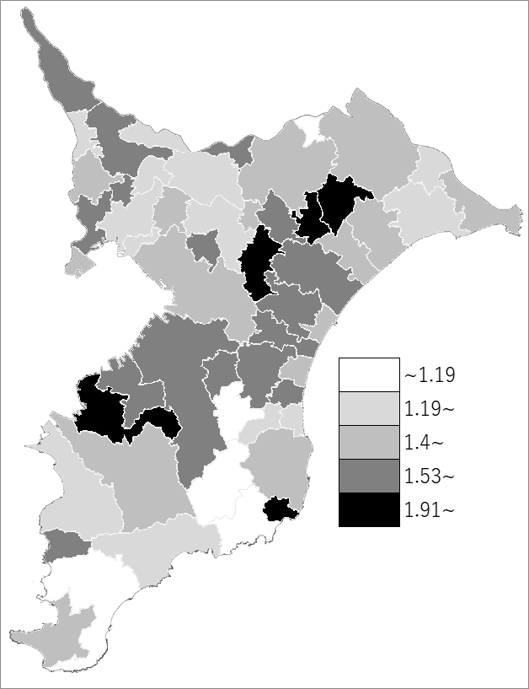
 | 千葉県の推移
 | 離婚数（右軸） | 指標
令和2年 | 9187 | 1.5
令和3年 | 9011 | 1.47
令和4年 | 8605 | 1.41
令和5年 | 9151 | 1.5
令和6年 | 9110 | 1.5

《備 考》 ・資料出所 健康福祉指導課「人口動態統計の概況（確定数）」 ・算出方法 離婚件数÷人口

